Oppgave 5
Malingstype A | 8.2 | 9.3 | 10 | 11.1 | 7.7 | 10.5 | 7.8 | 9.4 | 6.5 | 12.4
Malingstype B | 10.9 | 6.4 | 9.2 | 7.6 | 10.4 | 7.5 | 11 | 9.8 | 9.1 | 8.1
D | -2.7 | 2.9 | 0.8 | 3.5 | -2.7 | 3 | -3.2 | -0.4 | -2.6 | 4.3

$H_{0}: μ_{1}−μ_{2}=0 mot H_{1}: μ_{1}−μ_{2}≠0$ eller
$H_{0}: μ_{D}=0 mot H_{1}: μ_{D}≠0$
$\overline{D}≈0,29 σ_{D}=2$
Z$=\frac{\overline{D}−μ_{0}}{σ_{D}}\sqrt{n}=\frac{0,29}{2}\sqrt{10}≈$0,46
$−z_{0.025,}≈$-1,96 og $z_{0,025}≈1,96$
$$−z_{0.025}<Z<z_{0.025}. Dvs at vi forkasterH_{1}og beholder H_{0}.$$
Vi har grunnlag til å påstå at varigheten er den samme for de to malingstypene.
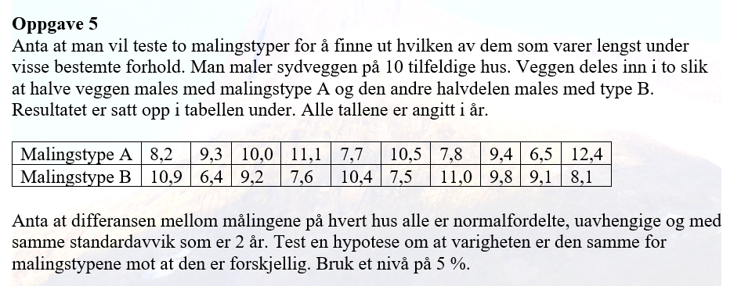
 |  |  |  |  | 0.29

 |  |  |  |  | 0.45853026072
 |  |  |  |  | -1.9599639845

